REDE_PERT_CPM
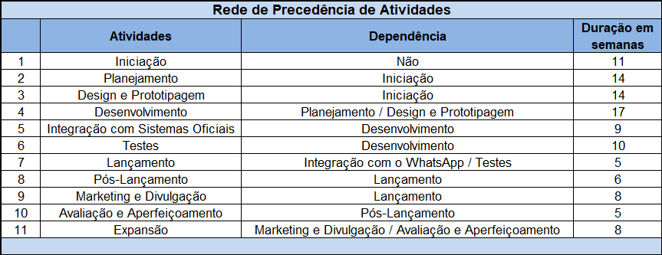

 | DIAGRAMA DE PRECEDÊNCIA (PERT/CPM) DO PROJETO

 | Rede PERT: PDT(ti), UDT(TI) e Folga

2
6
Testes = 10
FOLGA =0
FOLGA = 2
8
FOLGA =0
FOLGA =0
FOLGA =0
4
DESENVOLVIMENTO = 17
52
52
63
63
FOLGA =0
25
25
FOLGA =0
Pós-Lançamento = 6
70
70
78
78
0
11
11
PLANEJAMENTO = 14
42
42
5
10
Avaliação e Aperfeiçoamento = 5
11
Expansão = 8
0
INICIAÇÃO = 11
1
3
9
LANÇAMENTO = 5
7
Marketing e Divulgação = 8
Integração com Sistemas Oficiais = 9
DESIGN E PROTOTIPAGEM = 14

51
51
57
57
65
65
25
25

FOLGA =1
FOLGA =0
FOLGA = 0
FOLGA =0

OBS: A atividade fictícia ou fantasma é usada para mostrar a dependência entre atividades sem consumir recursos. Também evita que duas ou mais atividades tenham, simultaneamente, o mesmo início e o mesmo fim.

Caminho crítico das atividades: |  | Iniciação, Planejamento, Desenvolvimento, Integração, Testes, Lançamento, Pós-Lançamento, Marketing, Avaliação e Expansão. Ou seja, essas atividades devem seguir o cronograma estabelecido no WBS detalhado e ser acompanhado pelo Gestor do Projeto para que não haja atrasos que comprometam

a entrega do Projeto.

